Worksheet
 |  |  |  |  | 8 (812) 565 05 34 |  |  | sales@miniworks.ru
 |  |  |  |  | Екатеринбург |  |  | отдел продаж
 |  |  | Адрес |  |  |  |  | Режим работы
 |  |  | Екатеринбург |  |  |  |  | Пн – Пт: с 8:00 до 18:00
31М12-70ЧН
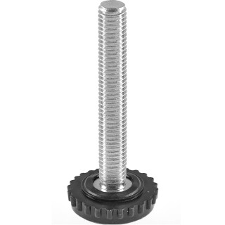 |  | 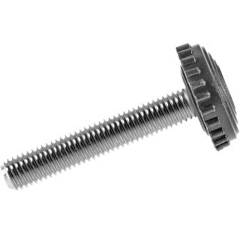 |  | 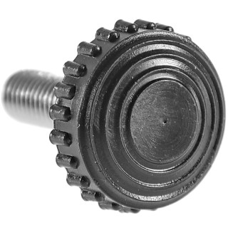
Артикул |  | Цвет |  | от 10000 | от 5000 | от 1000 | от 500 | от 100 | розница | Наличие на 06.08.2026
31М12-70ЧН |  | черный |  | 31,90 р. 15,95 р. | 33,60 р. 16,80 р. | 38,90 р. 19,45 р. | 47,70 р. 23,85 р. | 56,40 р. 28,20 р. | 80,00 р. 40,00 р. | 1602
31М12-70БН |  | белый |  | 38,28 р. 19,14 р. | 40,32 р. 20,16 р. | 46,68 р. 23,34 р. | 57,24 р. 28,62 р. | 67,68 р. 33,84 р. | 96,00 р. 48,00 р. | —
31М12-70СН |  | серый |  | 38,28 р. 19,14 р. | 40,32 р. 20,16 р. | 46,68 р. 23,34 р. | 57,24 р. 28,62 р. | 67,68 р. 33,84 р. | 96,00 р. 48,00 р. | —
 | Все цены указаны в рублях и включают в себя НДС. Все цены указаны при условии 100% предоплаты и действительны в течение 5 дней. Все цены указаны при условии самовывоза продукции со склада в г. Екатеринбург (для иногородних клиентов доставка до склада ТК в г. Екатеринбург бесплатна). Все цены указаны за стандартный цвет для каждого вида изделия (изменение цвета на любой из предлагаемой палитры +20% к стоимости, изменение цвета на любой по системе RAL +50% к стоимости). О возможных сроках поставки заказного товара, необходимо уточнять заранее

